确认1
关于APP端的首页（就是登录APP后直接显示的信息是什么）

 | 国内招聘2.0模式 |  | 国内招聘1.0模式

boss直聘 - 国内比较火的招聘APP |  | 东京招聘网

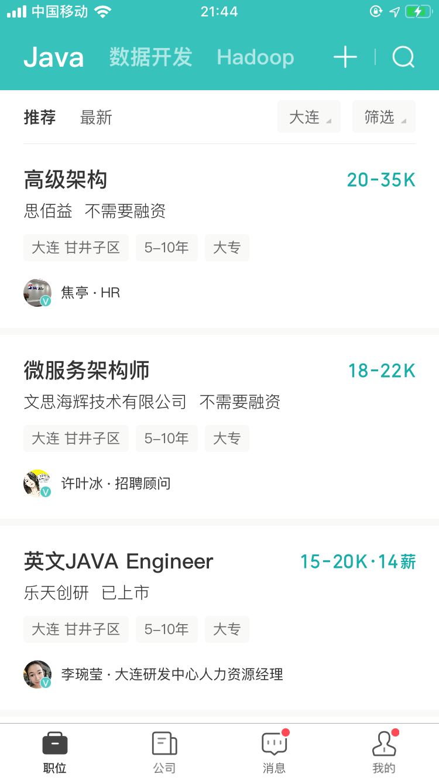
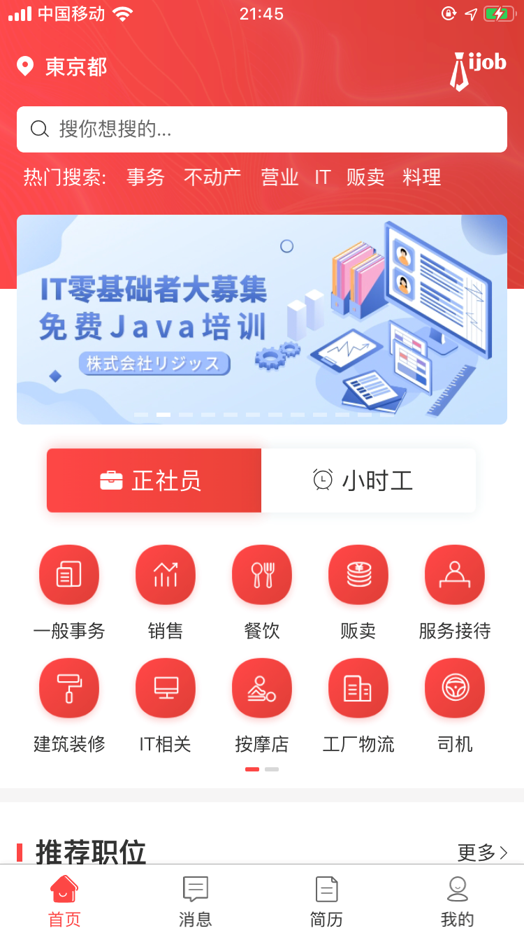

1、手机端上来就是职位信息，和公司信息和
手机端屏幕小，不需要现实无用的东西
2、浏览器端才是和ijob一样
1、手机端和PC端浏览器差别不大

 | 首先注册的时候会填写工作倾向，比如便利店，工厂，临时工，时间范围等，用户手机端登录后，直接显示推荐的职位（根据每个人的工作倾向，每个人进来显示的是不同的职位）省去搜索的时间

Sheet1
